工作表1
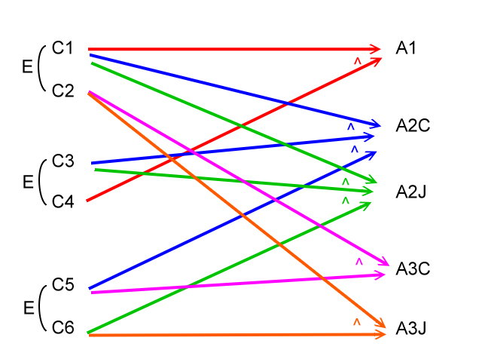
 |  |  |  |  | C1:投入10元 |  |  | A1:掉出10元
 |  |  |  |  | C2:投入5元
 |  |  |  |  |  |  |  | A2C:掉出5元+可樂
 |  |  |  |  | C3:有零錢(燈未亮) |  |  | A2J:掉出5元+果汁
 |  |  |  |  | C4:零錢找完(燈亮)
 |  |  |  |  |  |  |  | A3C:掉出可樂
 |  |  |  |  | C5:選可樂 |  |  | A3J:掉出果汁
 |  |  |  |  | C6:選果汁

 | 1 | 2 | 3 | 4 | 5 | 6 | 7 | 8
C1 | 1 | 1 | 1 | 1 | 0 | 0 | 0 | 0
C2 | 0 | 0 | 0 | 0 | 1 | 1 | 1 | 1
C3 | 0 | 0 | 1 | 1 | 1 | 0 | 1 | 0
C4 | 1 | 1 | 0 | 0 | 0 | 1 | 0 | 1
C5 | 1 | 0 | 1 | 0 | 1 | 1 | 0 | 0
C6 | 0 | 1 | 0 | 1 | 0 | 0 | 1 | 1
A1 | 1 | 1 | 0 | 0 | 0 | 0 | 0 | 0
A2C | 0 | 0 | 1 | 0 | 0 | 0 | 0 | 0
A2J | 0 | 0 | 0 | 1 | 0 | 0 | 0 | 0
A3C | 0 | 0 | 0 | 0 | 1 | 1 | 0 | 0
A3J | 0 | 0 | 0 | 0 | 0 | 0 | 1 | 1

